상품제안서
앞치마+투톤고무장갑+면코팅고무장갑+니트릴장갑+ 크린랩 아크릴수세미2매입 | 상품코드: F28903

 |  |  |  |  |  |  | 02-412-0044 | www.easy1.co.kr
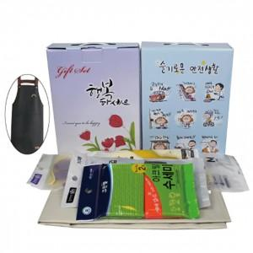

【상세/제작정보】 | 스티커 제작 및 부착 문의 케이스 이미지 선택 가능합니다 (상세 페이지 참조: 슬기로운 안전생활, 치매예방,어려운이웃,크라프트 무지)

【인쇄/포장옵션】 | / 포장불가능

【공급단가】 | 수량 | 100~ | 300~ | 500~ | 1,000~ | 3,000~
*VAT별도 | 단가 | 8,610원 | 8,470원 | 8,250원 | 8,110원 | 7,890원

【상품 URL】 | https://easy1.co.kr:443/src/goods_detail.php?gdno=28903

